CollectiveAccess
Image | Object | Description | Date
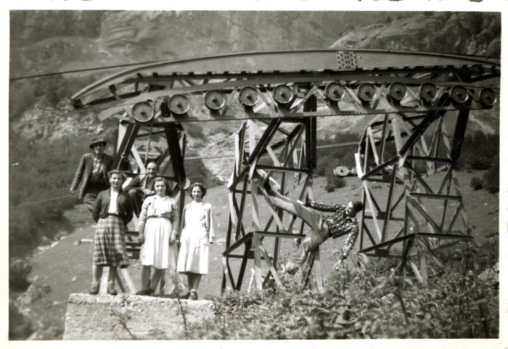 | Photo du porteur qui descendait le lait au Boret (27-029) | Photo du porteur qui descendait le lait au Boret dans les années 1950
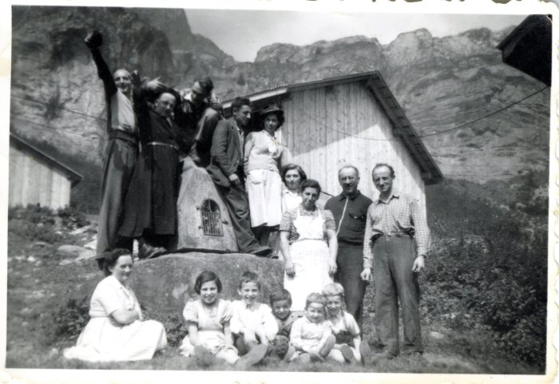 | Photo de groupe devant l'oratoire du Boret avec Mr le curé (27-030) | Photo de groupe devant l'oratoire du Boret avec Mr le curé dans les années 1950
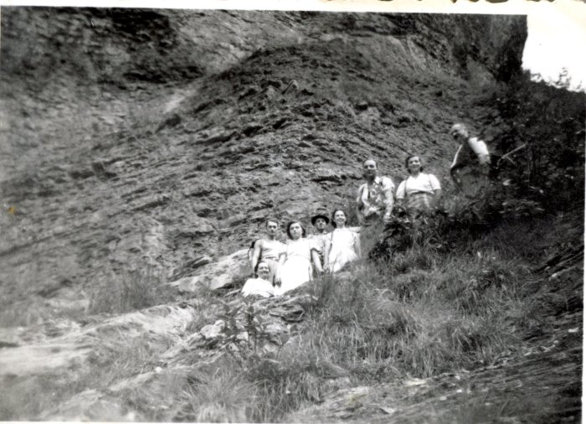 | Photo de groupe à la montée au pas du Boret (27-031) | Photo de groupe à la montée au pas du Boret dans les années 1950
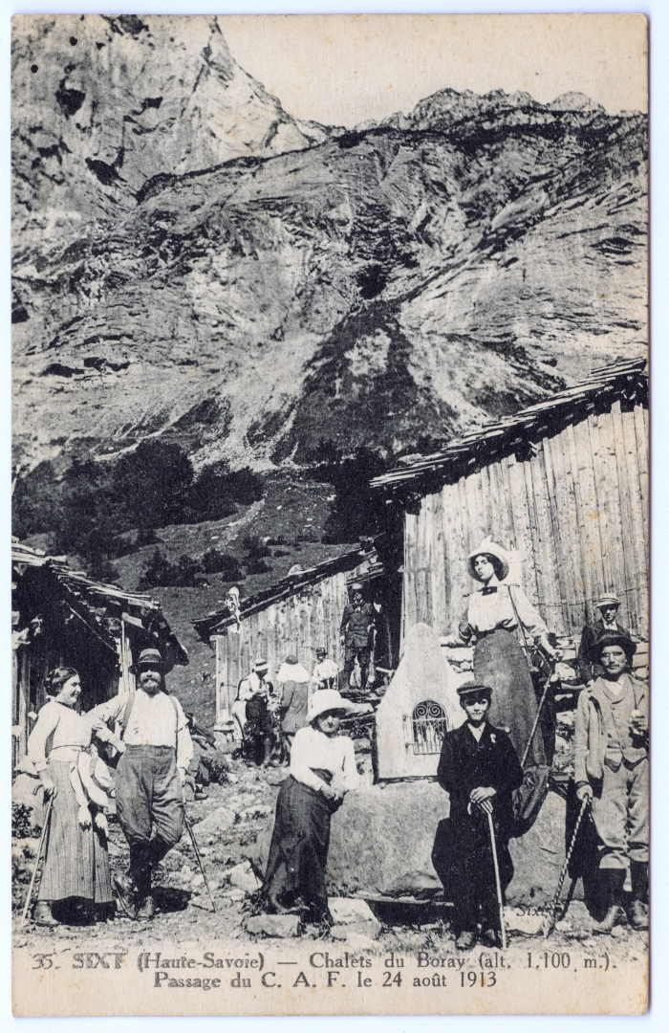
 | Passage du CAF le 24 aout 1913 aux chalets du Boret « Boray » (51-007) | Passage du CAF (Club Alpin Français) le 24 aout 1913 aux chalets du Boret « Boray »

